箱贴
Factory name (工厂名称) | 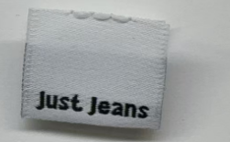
PO. Number(订单号) | P26033616 | JUSTJEANS
Style Code.(款号) | 039402
Product Code.(产品编号) | JJW-WL008-MF Pip label | Carton No.(箱号):
Inner Packages(包装方式） | pcs/bundle | 1/1
SIZE/qty (尺码/数量) | 3700
Carton Dimension（箱规） | 袋装 | Country of Origin：
Gross Weight（毛重） | 0.5KG | Made In China
Net Weight（净重） | 0.4KG
Remark（备注）

